Totalt
Totalt

Råvara | Utseende i rå form | Mörhet | Saftighet | Smak | Potential
 | Skala 1 -10 x 1 | Skala 1 - 10 x 1 | Skala 1 - 10 x 1 | Skala 1- 10 x 2 | 35-50 poäng = Potentiell Exceptionell råvara
 |  |  |  |  | 30-34 = Utmärkt råvarukvalité
 |  |  |  |  | 25-29 = Hög råvarukvalité
 |  |  |  |  | 20-24 = Standard råvara

1.Wangusgården Angus/Wagyu | 5.83 | 5.65 | 5.75 | 11.50 | 28.73
2. Missjö Dexter 1 | 4.88 | 4.35 | 4.25 | 10.00 | 23.48
3. Missjö Dexter 2 | 6.63 | 6.30 | 6.45 | 13.50 | 32.88
4. Kärrbroprästgårds Angus | 5.13 | 6.20 | 5.93 | 11.35 | 28.60
5. Emitslöf Dexter | 6.55 | 6.45 | 6.43 | 13.40 | 32.83
6. Böja Stommen Väneko | 7.85 | 7.13 | 6.75 | 13.45 | 35.18
7. Böja Stommen SRB | 7.85 | 6.70 | 7.03 | 15.10 | 36.68
8. Aspa Wagyu/SRB | 8.75 | 8.03 | 8.03 | 16.25 | 41.05
9. Sunnanheds Fjällko | 7.68 | 6.63 | 7.10 | 14.25 | 35.65
10. Lindås gård Wagyu Stut | 8.85 | 9.38 | 8.70 | 16.75 | 43.68
11. Limetransit | 6.30 | 5.73 | 5.88 | 12.20 | 30.10
12. Nordic Wagyu Ko | 7.33 | 6.35 | 6.58 | 13.80 | 34.05
13. Nordic Wagyu Stut | 8.88 | 8.68 | 8.50 | 16.60 | 42.65
1. medelvärde = summan av alla värden/ antal värden

1
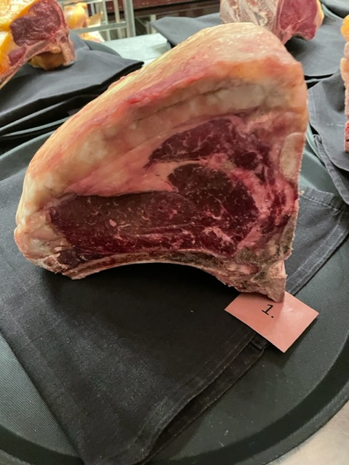

Nummer: | 1. |  |  |  | KOCKARNAS KOMMENTARER:
Producent: | Wangusgården |  |  |  | Utseende i rå form:
Plats: | Härnösand Boda |  |  |  | Viss marmorering, oxiderad, rosavitt fett,
Ras: | Angus/Wagyu |  |  |  | Bra ratio kött/fett, doftar lite anklever
Levnadsätt: | Ute året om |  |  |  | Gillar doften, lite ovarsamt hanterad, lång hängning?
Ålder: | 5 år |  |  |  | Mörhet:
Kön: | Ungko |  |  |  | Mör
Foder: | Gräset ensilage lite spannmål allt krav/Eko |  |  |  | Viss tuggighet
Slakteri: | Jämtlandsgådren |  |  |  | Saftighet:
Slaktdatum: | 2022 10 22 |  |  |  | Texturen blir att fibrerna smular sig lite, drar ner.
Slaktvikt: | 363.8 |  |  |  | Viss saftighet med stora fibrer. Medelsaftig.
Formklass: | R- |  |  |  | Smak:
Fettklass: |  |  |  |  | Smak av knäck och smörkola, rostat talg, gott fett med nötter.
Nedkylning: |  |  |  |  | Viss mineralitet, dämpad hängsmak, saknar godheten i fettet.
Hängning hel/halv: |  |  |  |  | Medellång eftersmak med smör, grädde, gräs.
Nedskärning detalj: |  |  |  |  | Lite umami, svamp och syra
Hängmörning:
Förpackning
Levererat:

Antal kockar: | 20

Råvara 1
 | UTSEENDE | MÖRHET | SAFTIGHET | SMAK
Kock 1 | 5 | 5 | 4.5 | 6
Kock 2 | 4.5 | 4 | 4 | 4.5
Kock 3 | 5 | 5 | 8.5 | 5
Kock 4 | 5.5 | 4 | 5.5 | 5
Kock 5 | 5 | 4 | 4.5 | 6
Kock 6 | 6.5 | 6 | 7 | 6.5
Kock 7 | 5.5 | 5 | 5 | 5
Kock 8 | 5 | 5 | 5.5 | 6
Kock 9 | 4 | 6 | 4 | 3
Kock 10 | 5 | 4 | 5 | 5
Kock 11 | 6 | 5 | 5 | 5.5
Kock 12 | 6.5 | 6.5 | 6 | 6
Kock 13 | 7 | 7 | 7 | 7
Kock 14 | 6 | 7.5 | 7 | 7.5
Kock 15 | 8 | 8 | 6 | 6.5
Kock 16 | 7 | 8 | 6 | 5
Kock 17 | 5 | 5 | 5 | 6
Kock 18 | 6 | 5 | 6 | 6
Kock 19 | 8 | 6.5 | 7.5 | 7
Kock 20 | 6 | 6.5 | 6 | 6.5
Kockar | UTSEENDE | MÖRHET | SAFTIGHET | SMAK | Potential
 | Skala 1-10 | Skala 1 - 10 | Skala 1-10 | Skala 1 - 10 | 35-50 poäng = Exceptionell råvara
 | x 1 | x 1 |  | x 2 | 30-34 = Utmärkt råvarukvalité
 |  |  |  |  | 25-29 = Hög råvarukvalité
 |  |  |  |  | 20-24 = Standard råvara | Kock 1
Kock 1 | 5 | 5 | 4.5 | 6 |  | Kock 2
Kock 2 | 4.5 | 4 | 4 | 4.5 |  | Kock 3
Kock 3 | 5 | 5 | 8.5 | 5 |  | Kock 4
Kock 4 | 5.5 | 4 | 5.5 | 5 |  | Kock 5
Kock 5 | 5 | 4 | 4.5 | 6 |  | Kock 6
Kock 6 | 6.5 | 6 | 7 | 6.5
Kock 7 | 5.5 | 5 | 5 | 5
Kock 8 | 5 | 5 | 5.5 | 6
Kock 9 | 4 | 6 | 4 | 3
Kock 10 | 5 | 4 | 5 | 5
Kock 11 | 6 | 5 | 5 | 5.5
Kock 12 | 6.5 | 6.5 | 6 | 6
Kock 13 | 7 | 7 | 7 | 7
Kock 14 | 6 | 7.5 | 7 | 7.5
Kock 15 | 8 | 8 | 6 | 6.5
Kock 16 | 7 | 8 | 6 | 5
Kock 17 | 5 | 5 | 5 | 6
Kock 18 | 6 | 5 | 6 | 6
Kock 19 | 8 | 6.5 | 7.5 | 7
Kock 20 | 6 | 6.5 | 6 | 6.5
summa | 116.5 | 113 | 115 | 230 | 28.73
potential | 5.83 | 5.65 | 5.75 | 11.50 | 28.7

2
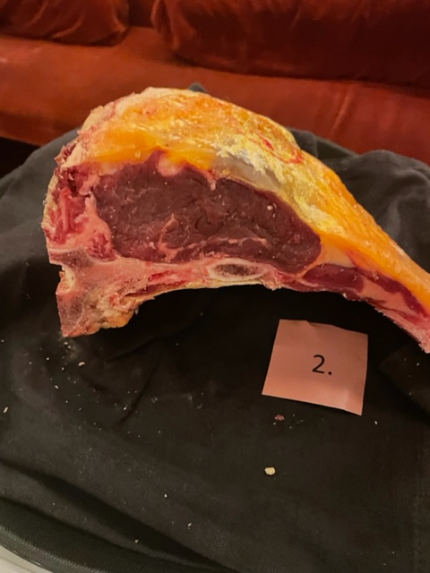

Nummer: | 2. |  |  |  | KOCKARNAS KOMMENTARER:
Producent: | Missjö gård |  |  |  | Utseende i rå form:
Plats: | Sankt Anna Östergötlands Skärgård |  |  |  | Mycket liten gulorange fettkappa, troligt hög ålder?
Ras: | Dexter |  |  |  | Svag doft med obefintlig marmorering
Levnadsätt: | Ute Skärgårdsbete, Vinter ligghall och ute skogsbete |  |  |  | Fin gammal Dexter? Mörkt dov rött kött
Ålder: | 7 år & 5 mån |  |  |  | Mörhet:
Kön: | Ko |  |  |  | Hård mörhet. Mellanmör bra motstånd.
Foder: | Eget eko foder från vallar, Helsädedsensilage, gamla vallar. |  |  |  | Väl seg i mörheten
Slakteri: | Vikbolandsstruts, Vånga |  |  |  | Saftighet:
Slaktdatum: | 2022 10 04 |  |  |  | Hårda fibrer i munnen. Saftighet ok, textur drar ner tuggighet.
Slaktvikt: | 154 kg |  |  |  | Mycket trådiga fibrer, torr.
Formklass: | O- |  |  |  | Smak:
Fettklass: | 2. |  |  |  | God smak av rostade nötter och smör
Nedkylning: | Långsamt nedkyl, 3-4°C ca 65% |  |  |  | Dämpad smak av smör, metall, örter, god Kossa!
Hängning hel/halv: | Halvkropp 1 vecka |  |  |  | Lång smörig smak med lätt sötma
Nedskärning detalj: | 2022 10 20
Hängmörning: | 9 dagar på stock
Förpackning | Vaxat papper
Levererat: | 2022 10 30
Antal kockar: | 20
Råvara 2
 | UTSEENDE | MÖRHET | SAFTIGHET | SMAK
Kock 1 | 4 | 4 | 4 | 5
Kock 2 | 6 | 4 | 4 | 4
Kock 3 | 5.5 | 2 | 2 | 4
Kock 4 | 1 | 3 | 3 | 4
Kock 5 | 5 | 2.5 | 2.5 | 5
Kock 6 | 5 | 3 | 2 | 4
Kock 7 | 3 | 4 | 6 | 5.5
Kock 8 | 4 | 5 | 4.5 | 6
Kock 9 | 5 | 4 | 4 | 5
Kock 10 | 4 | 4 | 6 | 6
Kock 11 | 5 | 5 | 7 | 5
Kock 12 | 5 | 4 | 3 | 3
Kock 13 | 5 | 5 | 4 | 5
Kock 14 | 6 | 6.5 | 6 | 6
Kock 15 | 8 | 8 | 6.5 | 8
Kock 16 | 5 | 5 | 6 | 6
Kock 17 | 3 | 3 | 2 | 2
Kock 18 | 6.5 | 4 | 3 | 4.5
Kock 19 | 6 | 5 | 4 | 6
Kock 20 | 5.5 | 6 | 5.5 | 6
Kockar | UTSEENDE | MÖRHET | SAFTIGHET | SMAK | Potential
 | Skala 1-10 | Skala 1 - 10 | Skala 1-10 | Skala 1 - 10 | 35-50 poäng = Exceptionell råvara
 | x 1 | x 1 |  | x 2 | 30-34 = Utmärkt råvarukvalité
 |  |  |  |  | 25-29 = Hög råvarukvalité
 |  |  |  |  | 20-24 = Standard råvara
Kock 1 | 4 | 4 | 4 | 5
Kock 2 | 6 | 4 | 4 | 4
Kock 3 | 5.5 | 2 | 2 | 4
Kock 4 | 1 | 3 | 3 | 4
Kock 5 | 5 | 2.5 | 2.5 | 5
Kock 6 | 5 | 3 | 2 | 4
Kock 7 | 3 | 4 | 6 | 5.5
Kock 8 | 4 | 5 | 4.5 | 6
Kock 9 | 5 | 4 | 4 | 5
Kock 10 | 4 | 4 | 6 | 6
Kock 11 | 5 | 5 | 7 | 5
Kock 12 | 5 | 4 | 3 | 3
Kock 13 | 5 | 5 | 4 | 5
Kock 14 | 6 | 6.5 | 6 | 6
Kock 15 | 8 | 8 | 6.5 | 8
Kock 16 | 5 | 5 | 6 | 6
Kock 17 | 3 | 3 | 2 | 2
Kock 18 | 6.5 | 4 | 3 | 4.5
Kock 19 | 6 | 5 | 4 | 6
Kock 20 | 5.5 | 6 | 5.5 | 6
summa | 97.5 | 87 | 85 | 200 | 23.48
potential | 4.88 | 4.35 | 4.25 | 10.00 | 23.5

3
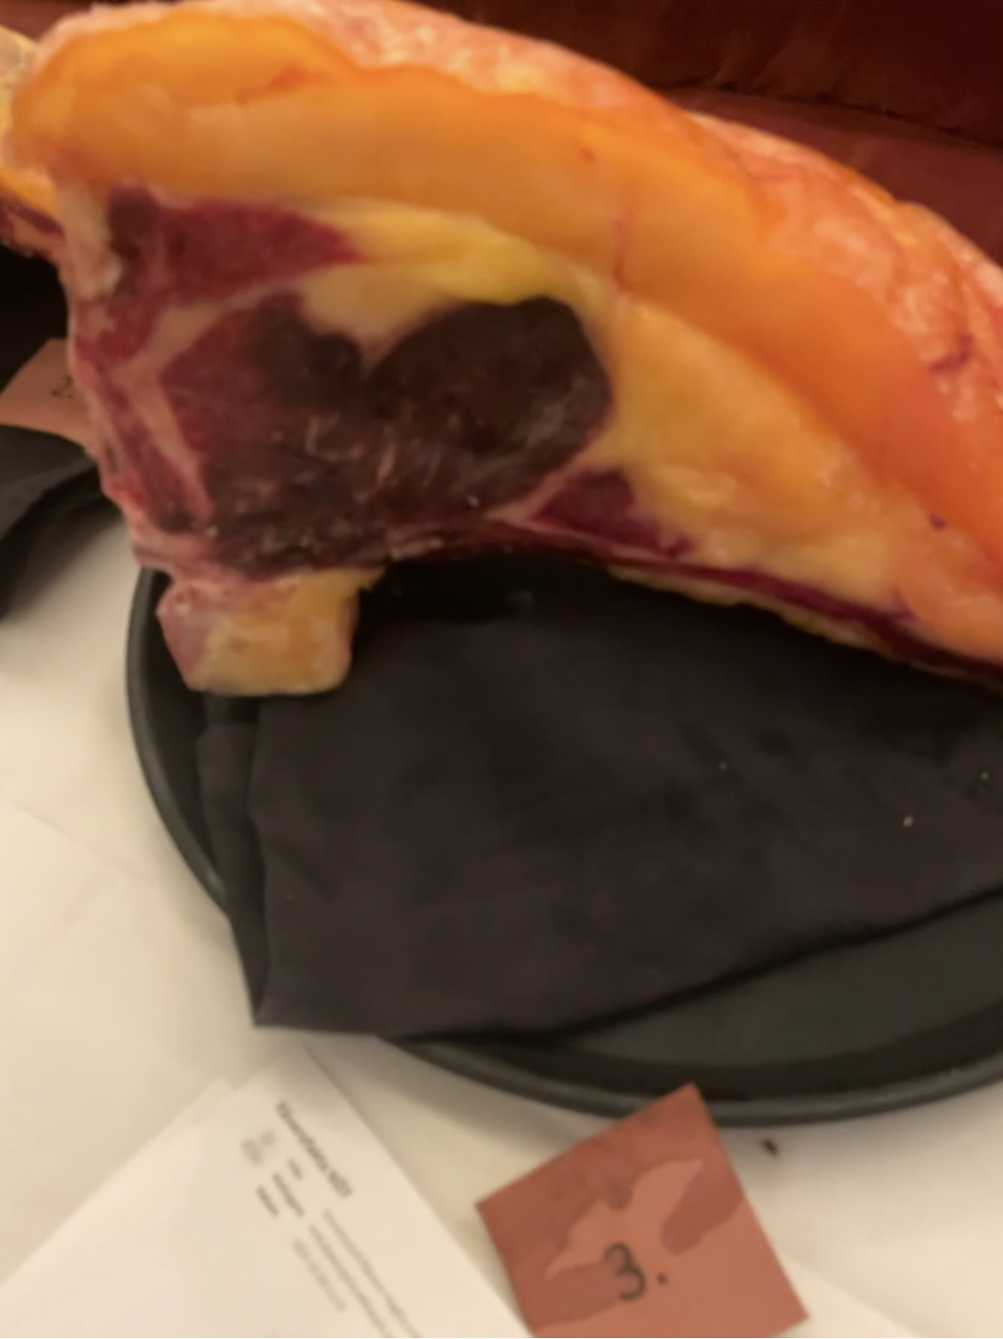

Nummer: | 3. |  |  |  | KOCKARNAS KOMMENTARER:
Producent: | Missjö gård |  |  |  | Utseende i rå form:
Plats: | Sankt Anna Östergötlands Skärgård |  |  |  | Knallorange fett, mycket ålder, med mörk rött kött, mjukt fett
Ras: | Dexter |  |  |  | Lätt marmorering och doft av mjölk.
Levnadsätt: | Ute Skärgårdsbete, Vinter ligghall och ute skogsbete |  |  |  | Lätt oxiderad snittyta.
Ålder: | 9 år & 7 mån |  |  |  | Mörhet:
Kön: | Ko |  |  |  | Mediummörhet. Viss tuggighet som drar ner.
Foder: | Eget eko foder från vallar, Helsädedsensilage, gamla vallar. |  |  |  | Perfekt för min smak!
Slakteri: | Vikbolandsstruts, Vånga |  |  |  | Saftighet:
Slaktdatum: | 2022 10 04 |  |  |  | Saftigt med bra munkänsla, god att tugga på.
Slaktvikt: | 245 kg |  |  |  | Smarrigt josigt hela vägen
Formklass: | O+ |  |  |  | Smak:
Fettklass: | 5+ |  |  |  | Svag doft av skog med karamell, färskost, bovete, lever, krämigt.
Nedkylning: | Långsamt nedkyl, 3-4°C ca 65% |  |  |  | Gott fett med lätt syra. Fett, sött, grädde.
Hängning hel/halv: | Halvkropp 1 vecka |  |  |  | God hängmörad smak men dämpad, rostad örtighet, nötig, god syra i efter.
Nedskärning detalj: | 2022 10 20 |  |  |  | Tydlig smak av mejeri, mild men elegant.
Hängmörning: | 9 dagar på stock
Förpackning | Vaxat papper
Levererat: | 2022 10 30

Råvara 3
 | UTSEENDE | MÖRHET | SAFTIGHET | SMAK
Kock 1 | 7 | 6 | 6 | 6
Kock 2 | 8.5 | 10 | 9.5 | 10
Kock 3 | 6 | 5 | 5 | 5.5
Kock 4 | 5.5 | 4 | 4.5 | 5.5
Kock 5 | 6 | 5.5 | 5.5 | 6
Kock 6 | 6.5 | 4.5 | 5.5 | 5
Kock 7 | 6.5 | 7.5 | 9 | 8
Kock 8 | 7.5 | 7 | 7 | 8
Kock 9 | 7 | 7 | 7 | 8
Kock 10 | 7 | 5 | 4 | 6
Kock 11 | 6.5 | 5.5 | 5 | 6
Kock 12 | 6.5 | 6.5 | 6.5 | 6.5
Kock 13 | 7 | 7 | 6 | 6
Kock 14 | 6 | 7 | 7.5 | 7.5
Kock 15 | 7.5 | 5 | 5 | 7.5
Kock 16 | 5.5 | 5.5 | 6.5 | 7
Kock 17 | 4 | 6 | 5 | 5
Kock 18 | 7 | 8 | 9 | 8
Kock 19 | 8 | 7 | 8 | 6
Kock 20 | 7 | 7 | 7.5 | 7.5
Antal kockar: | 20
Kockar | UTSEENDE | MÖRHET | SAFTIGHET | SMAK | Potential
 | Skala 1-10 | Skala 1 - 10 | Skala 1-10 | Skala 1 - 10 | 35-50 poäng = Exceptionell råvara
 | x 1 | x 1 |  | x 2 | 30-34 = Utmärkt råvarukvalité
 |  |  |  |  | 25-29 = Hög råvarukvalité
 |  |  |  |  | 20-24 = Standard råvara
Kock 1 | 7 | 6 | 6 | 6
Kock 2 | 8.5 | 10 | 9.5 | 10
Kock 3 | 6 | 5 | 5 | 5.5
Kock 4 | 5.5 | 4 | 4.5 | 5.5
Kock 5 | 6 | 5.5 | 5.5 | 6
Kock 6 | 6.5 | 4.5 | 5.5 | 5
Kock 7 | 6.5 | 7.5 | 9 | 8
Kock 8 | 7.5 | 7 | 7 | 8
Kock 9 | 7 | 7 | 7 | 8
Kock 10 | 7 | 5 | 4 | 6
Kock 11 | 6.5 | 5.5 | 5 | 6
Kock 12 | 6.5 | 6.5 | 6.5 | 6.5
Kock 13 | 7 | 7 | 6 | 6
Kock 14 | 6 | 7 | 7.5 | 7.5
Kock 15 | 7.5 | 5 | 5 | 7.5
Kock 16 | 5.5 | 5.5 | 6.5 | 7
Kock 17 | 4 | 6 | 5 | 5
Kock 18 | 7 | 8 | 9 | 8
Kock 19 | 8 | 7 | 8 | 6
Kock 20 | 7 | 7 | 7.5 | 7.5
summa | 132.5 | 126 | 129 | 270 | 32.88
potential | 6.63 | 6.30 | 6.45 | 13.50 | 32.9

4
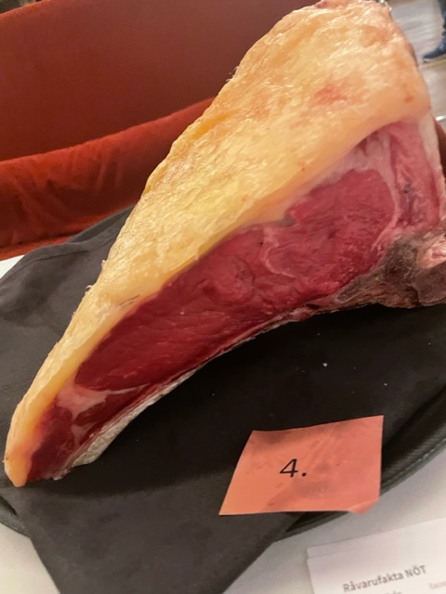

Nummer: | 4. |  |  |  | KOCKARNAS KOMMENTARER:
Producent: | Kärrbro Prästgård |  |  |  | Utseende i rå form:
Plats: | Utanför Västerås |  |  |  | Liten tunn fettkappa som är ljust cremegul
Ras: | Angus |  |  |  | Rödrosa färg på köttet, medel grova fibrer med svag syrlig doft
Levnadsätt: | Stora hagmarker, skog, tillgång till ligghall på vinter |  |  |  | Känns lite blöt, ljus i kött och mjuk, ungt djur?
Ålder: | 17 månader |  |  |  | Mörhet:
Kön: | Kviga |  |  |  | Visst tuggmotstånd, men saknar mörhet.
Slakteri: | Bäsinge Slakteri |  |  |  | Medelmör
Slaktdatum: | 2022 09 14 |  |  |  | Saftighet:
Slaktvikt: | 254 kg |  |  |  | Något svampig textur med saftighet
Formklass: | R- |  |  |  | Mjuk med småp fibrer som upplevs lite mjölig och drar ner.
Fettklass: | 3+ |  |  |  | Smak:
Nedkylning: | 3°C |  |  |  | Smaken är på milda spåret
Hängning hel/halv: | Kvartkropp 7 v. 4°C |  |  |  | Smaker i raka stilen, halm, stall, hög syra.
Nedskärning detalj: |  |  |  |  | Bra mild smak med ganska stalliga toner
Hängmörning:
Förpackning | Vaxat slaktpapper
Levererat: | 2022 10 30

Antal kockar: | 20

Råvara 4
 | UTSEENDE | MÖRHET | SAFTIGHET | SMAK
Kock 1 | 5 | 6 | 6 | 5
Kock 2 | 4 | 5 | 4 | 4
Kock 3 | 4 | 5.5 | 5 | 5
Kock 4 | 4.5 | 4.5 | 4 | 4.5
Kock 5 | 5 | 7.5 | 7.5 | 7.5
Kock 6 | 6.5 | 6 | 7 | 8
Kock 7 | 3 | 5 | 4 | 4
Kock 8 | 4.5 | 6 | 6 | 6.5
Kock 9 | 5 | 7 | 7 | 6
Kock 10 | 3 | 8 | 7 | 7
Kock 11 | 7 | 6 | 6 | 7
Kock 12 | 4 | 4 | 4 | 4
Kock 13 | 6 | 6 | 6 | 7
Kock 14 | 5 | 6 | 7.5 | 7.5
Kock 15 | 7.5 | 9.5 | 9 | 6.5
Kock 16 | 7 | 8 | 5 | 2
Kock 17 | 4 | 6 | 6 | 7
Kock 18 | 6 | 6 | 7 | 5
Kock 19 | 6 | 7 | 5 | 5
Kock 20 | 5.5 | 5 | 5.5 | 5
Kockar | UTSEENDE | MÖRHET | SAFTIGHET | SMAK | Potential
 | Skala 1-10 | Skala 1 - 10 | Skala 1-10 | Skala 1 - 10 | 35-50 poäng = Exceptionell råvara
 | x 1 | x 1 |  | x 2 | 30-34 = Utmärkt råvarukvalité
 |  |  |  |  | 25-29 = Hög råvarukvalité
 |  |  |  |  | 20-24 = Standard råvara
Kock 1 | 5 | 6 | 6 | 5
Kock 2 | 4 | 5 | 4 | 4
Kock 3 | 4 | 5.5 | 5 | 5
Kock 4 | 4.5 | 4.5 | 4 | 4.5
Kock 5 | 5 | 7.5 | 7.5 | 7.5
Kock 6 | 6.5 | 6 | 7 | 8
Kock 7 | 3 | 5 | 4 | 4
Kock 8 | 4.5 | 6 | 6 | 6.5
Kock 9 | 5 | 7 | 7 | 6
Kock 10 | 3 | 8 | 7 | 7
Kock 11 | 7 | 6 | 6 | 7
Kock 12 | 4 | 4 | 4 | 4
Kock 13 | 6 | 6 | 6 | 7
Kock 14 | 5 | 6 | 7.5 | 7.5
Kock 15 | 7.5 | 9.5 | 9 | 6.5
Kock 16 | 7 | 8 | 5 | 2
Kock 17 | 4 | 6 | 6 | 7
Kock 18 | 6 | 6 | 7 | 5
Kock 19 | 6 | 7 | 5 | 5
Kock 20 | 5.5 | 5 | 5.5 | 5
summa | 102.5 | 124 | 118.5 | 227 | 28.60
potential | 5.13 | 6.20 | 5.93 | 11.35 | 28.6

5
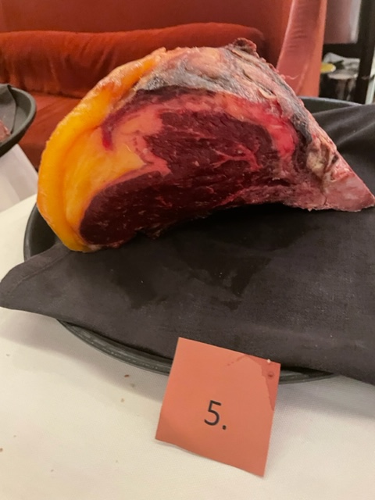

Nummer: | 5. |  |  |  | KOCKARNAS KOMMENTARER:
Producent: | Emitslöf Dexter & Red Angus |  |  |  | Utseende i rå form:
Plats: | Blåkulla, Skåne |  |  |  | Välhängmörat utseende med mörk rött kött.
Ras: | Dexter/SLB |  |  |  | Snesågad i klyvningen, saknar fettkappan på sidan.
Levnadsätt: | Betar naturbete, grovfoder, slutgödning, örter/Hö |  |  |  | Fint orange fett, god charkig doft, viss fuktighet. Hög doft!
Ålder: | 6,5 år |  |  |  | Mörhet:
Kön: | Stut |  |  |  | Medelmör. Upplevs tuggig. Överhängd?
Slakteri: | Sjunkaröd |  |  |  | Mörheten drar ner. Lite tuff.
Slaktdatum: | 2022 09 21 |  |  |  | Saftighet:
Slaktvikt: | 418 kg |  |  |  | Långa fibrer med textur som drar ner. Torr snedd textur.
Formklass: | O+ |  |  |  | Poppig i josighete. Lite trågigt mjölig.
Fettklass: | 5+ |  |  |  | Smak:
Nedkylning: |  |  |  |  | Bra syrlig smak med lagrad ost.
Hängning hel/halv: | Halvfall till 3/10 |  |  |  | Smak av hö, smör, anklever, ost, grädde, gräs.
Nedskärning detalj: |  |  |  |  | Fettet är smörigt och hängt. Lite övermoget.
Hängmörning: |  |  |  |  | Höig med lite funk. Stark smak.
Förpackning
Levererat: | 2022 10 31

Antal kockar: | 20

Råvara 5
 | UTSEENDE | MÖRHET | SAFTIGHET | SMAK
Kock 1 | 6 | 5 | 5 | 4
Kock 2 | 7 | 9 | 9 | 10
Kock 3 | 6.5 | 5 | 5 | 6.5
Kock 4 | 3 | 2 | 2 | 4
Kock 5 | 7.5 | 6 | 6.5 | 8.5
Kock 6 | 7 | 6 | 6.5 | 7.5
Kock 7 | 5 | 8 | 6 | 8
Kock 8 | 6 | 7 | 7.5 | 7.5
Kock 9 | 7 | 8 | 8 | 9
Kock 10 | 8 | 6 | 7 | 6
Kock 11 | 7.5 | 9 | 8 | 8.5
Kock 12 | 7.5 | 5.5 | 5 | 5
Kock 13 | 8 | 8 | 8.5 | 8
Kock 14 | 5.5 | 7 | 8 | 8
Kock 15 | 8 | 7.5 | 6 | 7
Kock 16 | 5.5 | 6 | 6 | 3.5
Kock 17 | 6 | 7 | 5 | 3
Kock 18 | 6 | 5 | 6 | 5
Kock 19 | 7.5 | 5 | 6.5 | 8
Kock 20 | 6.5 | 7 | 7 | 7
Kockar | UTSEENDE | MÖRHET | SAFTIGHET | SMAK | Potential
 | Skala 1-10 | Skala 1 - 10 | Skala 1-10 | Skala 1 - 10 | 35-50 poäng = Exceptionell råvara
 | x 1 | x 1 |  | x 2 | 30-34 = Utmärkt råvarukvalité
 |  |  |  |  | 25-29 = Hög råvarukvalité
 |  |  |  |  | 20-24 = Standard råvara
Kock 1 | 6 | 5 | 5 | 4
Kock 2 | 7 | 9 | 9 | 10
Kock 3 | 6.5 | 5 | 5 | 6.5
Kock 4 | 3 | 2 | 2 | 4
Kock 5 | 7.5 | 6 | 6.5 | 8.5
Kock 6 | 7 | 6 | 6.5 | 7.5
Kock 7 | 5 | 8 | 6 | 8
Kock 8 | 6 | 7 | 7.5 | 7.5
Kock 9 | 7 | 8 | 8 | 9
Kock 10 | 8 | 6 | 7 | 6
Kock 11 | 7.5 | 9 | 8 | 8.5
Kock 12 | 7.5 | 5.5 | 5 | 5
Kock 13 | 8 | 8 | 8.5 | 8
Kock 14 | 5.5 | 7 | 8 | 8
Kock 15 | 8 | 7.5 | 6 | 7
Kock 16 | 5.5 | 6 | 6 | 3.5
Kock 17 | 6 | 7 | 5 | 3
Kock 18 | 6 | 5 | 6 | 5
Kock 19 | 7.5 | 5 | 6.5 | 8
Kock 20 | 6.5 | 7 | 7 | 7
summa | 131 | 129 | 128.5 | 268 | 32.83
potential | 6.55 | 6.45 | 6.43 | 13.40 | 32.8

6
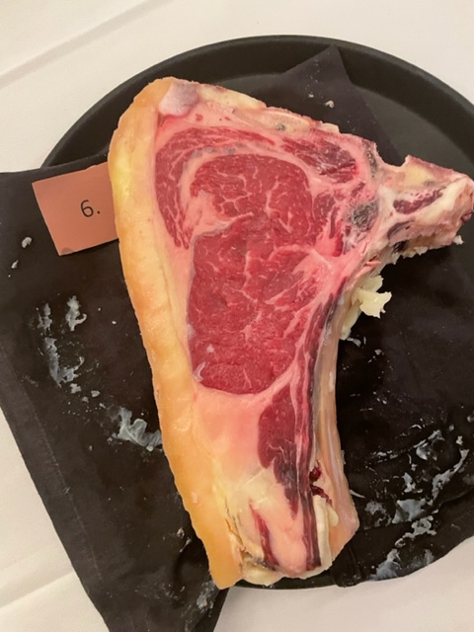

Nummer: | 6. |  |  | KOCKARNAS KOMMENTARER:
Producent: | Böja Stommen |  |  | Utseende i rå form:
Plats: | Böja |  |  | Fin klarröd färg, Mörad i sitt egna fett, fast välmarmorerad, bra ratio kött/fett
Ras: | Väneko |  |  | Doftar anklever, mogna mejeri. Perfekta ration kött/fett.
Levnadsätt: | Lösdrift o bete fri tillgång till foder, hö. |  |  | Fin kappa, men ljusgult fast fett, ljusrött kött med lite oxidation.
Ålder: | 44 månader |  |  | Mörhet:
Kön: | Oxe |  |  | Vädigt mör. Medelmör.
Slakteri: | Ekbacken |  |  | Överhängd mörhet
Slaktdatum: | 2022 08 11 |  |  | Saftighet:
Slaktvikt: | 426 kg |  |  | Hög saftighet men saknade fettet. Håller hela vägen med tunna fibrer. Fettet upplevs hårt.
Formklass: | O+ |  |  | Lite lever textur i mjukheten. För mjuk textur. Skulle vinna på mer motstånd.
Fettklass: | 4+ |  |  | Smak:
Nedkylning: | Långsamt till under 6°C på 24h |  |  | Mogna smaker som mossa, skog, stall, gorgonzolafunk, smör,
Hängning hel/halv: | Helkropp 14 dagar, 3,5°C 70% |  |  | Lång eftersmak med anklevertoner, sött, gräddigt. Funky fett.
Nedskärning detalj: | 2022 08 25 |  |  | Lite spretig smak, söt, syra, grönmögelost, viss metallisk.
Hängmörning: | 2022 08 25-2022 10 14, talgstöpt 2022 10 14 |  |  | Rostat nöt, grön peppar, syrligt, stall,
Förpackning
Levererat: | 2022 10 30

Antal kockar: | 20
Råvara 6
 | UTSEENDE | MÖRHET | SAFTIGHET | SMAK
Kock 1 | 8 | 8 | 8 | 3
Kock 2 | 7 | 7 | 4 | 6
Kock 3 | 7.5 | 7 | 6 | 7
Kock 4 | 9 | 5 | 5 | 6.5
Kock 5 | 7.5 | 5 | 5 | 6.5
Kock 6 | 8.5 | 8 | 7 | 5.5
Kock 7 | 7 | 6 | 6 | 6
Kock 8 | 7 | 7 | 7 | 7
Kock 9 | 7 | 8 | 8 | 7
Kock 10 | 8 | 7 | 7 | 6
Kock 11 | 8.5 | 8 | 8 | 8
Kock 12 | 7 | 6.5 | 5.5 | 6
Kock 13 | 7.5 | 7 | 7 | 8.5
Kock 14 | 8 | 7 | 6.5 | 6.5
Kock 15 | 8 | 8 | 8.5 | 9.5
Kock 16 | 8.5 | 9.5 | 9 | 9
Kock 17 | 8 | 7 | 7 | 7
Kock 18 | 8 | 7 | 6 | 6.5
Kock 19 | 9 | 6.5 | 6.5 | 5
Kock 20 | 8 | 8 | 8 | 8
Kockar | UTSEENDE | MÖRHET | SAFTIGHET | SMAK | Potential
 | Skala 1-10 | Skala 1 - 10 | Skala 1-10 | Skala 1 - 10 | 35-50 poäng = Exceptionell råvara
 | x 1 | x 1 |  | x 2 | 30-34 = Utmärkt råvarukvalité
 |  |  |  |  | 25-29 = Hög råvarukvalité
 |  |  |  |  | 20-24 = Standard råvara
Kock 1 | 8 | 8 | 8 | 3
Kock 2 | 7 | 7 | 4 | 6
Kock 3 | 7.5 | 7 | 6 | 7
Kock 4 | 9 | 5 | 5 | 6.5
Kock 5 | 7.5 | 5 | 5 | 6.5
Kock 6 | 8.5 | 8 | 7 | 5.5
Kock 7 | 7 | 6 | 6 | 6
Kock 8 | 7 | 7 | 7 | 7
Kock 9 | 7 | 8 | 8 | 7
Kock 10 | 8 | 7 | 7 | 6
Kock 11 | 8.5 | 8 | 8 | 8
Kock 12 | 7 | 6.5 | 5.5 | 6
Kock 13 | 7.5 | 7 | 7 | 8.5
Kock 14 | 8 | 7 | 6.5 | 6.5
Kock 15 | 8 | 8 | 8.5 | 9.5
Kock 16 | 8.5 | 9.5 | 9 | 9
Kock 17 | 8 | 7 | 7 | 7
Kock 18 | 8 | 7 | 6 | 6.5
Kock 19 | 9 | 6.5 | 6.5 | 5
Kock 20 | 8 | 8 | 8 | 8
summa | 157 | 142.5 | 135 | 269 | 35.18
potential | 7.85 | 7.13 | 6.75 | 13.45 | 35.2

7
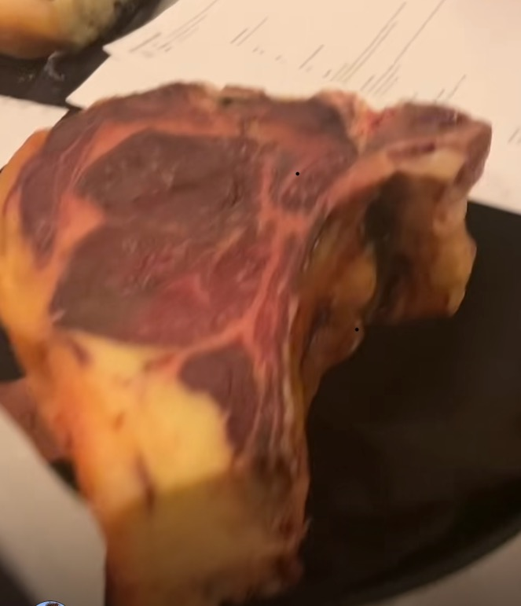

Nummer: | 7. |  |  | KOCKARNAS KOMMENTARER:
Producent: | Böja Stommen |  |  | Utseende i rå form:
Plats: | Böja |  |  | Väl marmorerat, gul/orange fett på liten kappa med ett mörkrött kött.
Ras: | SRB |  |  | Välutvecklat doft med stall och skog, anklever, korn
Levnadsätt: | Lösdrift med liggsäng, kalvade 3 ggr |  |  | Fin konsistens, doften är syrligt och ser lovande ut.
Ålder: | 60 mån |  |  | Mörhet:
Kön: | Ko |  |  | Mör med trevligt tuggmotstånd.
Slakteri: | Jutagården |  |  | Något tuggmotstånd.
Slaktdatum: | 2022 09 29 |  |  | Saftighet:
Slaktvikt: | 400 kg |  |  | Bra munkänsla med trevligt fast tugg.
Formklass: | R+ |  |  | Saftig med stora fibrer. Långvarig saftighet
Fettklass: | 5. |  |  | Smak:
Nedkylning: | Under 6°C 24h |  |  | Doft och smak med fermenterad smör, tång,
Hängning hel/halv: | Bäckenbenhängt helkropp |  |  | Hög god köttsmak med lång eftersmak
Nedskärning detalj: | 2022 10 05 |  |  | God neutral gräddighet, lätt syra, hö, gräs, äng, bittermandel
Hängmörning: | 24 dagar, 3 °C, 60% |  |  | Välbalanserad mellan umami, syra, stall, hängsmak, lång men mild mogen smak.
Förpackning
Levererat: | 2022 10 30

Antal kockar: | 20
Råvara 7
 | UTSEENDE | MÖRHET | SAFTIGHET | SMAK
Kock 1 | 8 | 7 | 7 | 7
Kock 2 | 8.5 | 6 | 4 | 7
Kock 3 | 8 | 7 | 7 | 7.5
Kock 4 | 8 | 5 | 6 | 7
Kock 5 | 8 | 6 | 7 | 8.5
Kock 6 | 9 | 9 | 8 | 8.5
Kock 7 | 6.5 | 5.5 | 8 | 6.5
Kock 8 | 7 | 7 | 6.5 | 7.5
Kock 9 | 9 | 8 | 8 | 8
Kock 10 | 8 | 6 | 7 | 8
Kock 11 | 8 | 7.5 | 7.5 | 8
Kock 12 | 7.5 | 7.5 | 7.5 | 8
Kock 13 | 7.5 | 7 | 6.5 | 6
Kock 14 | 6.5 | 7 | 8 | 8.5
Kock 15 | 8 | 8 | 9 | 9
Kock 16 | 8 | 6 | 5 | 4
Kock 17 | 7 | 6 | 9 | 8
Kock 18 | 8 | 6.5 | 8 | 9
Kock 19 | 8.5 | 4 | 4 | 7
Kock 20 | 8 | 8 | 7.5 | 8
Kockar | UTSEENDE | MÖRHET | SAFTIGHET | SMAK | Potential
 | Skala 1-10 | Skala 1 - 10 | Skala 1-10 | Skala 1 - 10 | 35-50 poäng = Exceptionell råvara
 | x 1 | x 1 |  | x 2 | 30-34 = Utmärkt råvarukvalité
 |  |  |  |  | 25-29 = Hög råvarukvalité
 |  |  |  |  | 20-24 = Standard råvara
Kock 1 | 8 | 7 | 7 | 7
Kock 2 | 8.5 | 6 | 4 | 7
Kock 3 | 8 | 7 | 7 | 7.5
Kock 4 | 8 | 5 | 6 | 7
Kock 5 | 8 | 6 | 7 | 8.5
Kock 6 | 9 | 9 | 8 | 8.5
Kock 7 | 6.5 | 5.5 | 8 | 6.5
Kock 8 | 7 | 7 | 6.5 | 7.5
Kock 9 | 9 | 8 | 8 | 8
Kock 10 | 8 | 6 | 7 | 8
Kock 11 | 8 | 7.5 | 7.5 | 8
Kock 12 | 7.5 | 7.5 | 7.5 | 8
Kock 13 | 7.5 | 7 | 6.5 | 6
Kock 14 | 6.5 | 7 | 8 | 8.5
Kock 15 | 8 | 8 | 9 | 9
Kock 16 | 8 | 6 | 5 | 4
Kock 17 | 7 | 6 | 9 | 8
Kock 18 | 8 | 6.5 | 8 | 9
Kock 19 | 8.5 | 4 | 4 | 7
Kock 20 | 8 | 8 | 7.5 | 8
summa | 157 | 134 | 140.5 | 302 | 36.68
potential | 7.85 | 6.70 | 7.03 | 15.10 | 36.7

8
Nummer: | 8. |  |  |  | KOCKARNAS KOMMENTARER:
Producent: | Aspa Gård |  |  |  | Utseende i rå form:
Plats: | Aspa Bruk Närke |  |  |  | Mycket välmarmorerad bit med ljusrött kött, stor storlek.
Ras: | SRB moder x Wagyu fader 50/50 |  |  |  | Stort fint exempel med gul fin kappa
Levnadsätt: | 3 betessäsong, stall i lösdrift |  |  |  | Viss lufttorkad doft, låg doft av gummi,
Foder: | Betat hagmark, kraftigt bete, helsädesensilage, havre ärt |  |  |  | Mörhet:
Ålder: | 40 månader |  |  |  | Mör med trrevlig munkänsla. Smältande. Svinbra. För mör?
Kön: | Stut |  |  |  | Fettet upplevs med viss seghet
Slakteri: | Närke Slakteri |  |  |  | Saftighet:
Slaktdatum: | 2022 09 22 |  |  |  | Saftig med bra textur i motståndet. Mer fett än saftigt kött.
Slaktvikt: | 520 kg |  |  |  | Extremt saftig med små fibrer
Formklass: | O |  |  |  | Smak:
Fettklass: | 5+ |  |  |  | Smakar fönsterlav och champinjoner, smör
Nedkylning: | Industristandard |  |  |  | Mycket smör, även stall, maillard, svamp, grädde
Hängning hel/halv: | Kvart |  |  |  | Djup smak, med lång eftersmak, nötter, köttig
Nedskärning detalj: | 2022 09 29 |  |  |  | Upplevs i smaken relativt ohängd.
Hängmörning: | 4 v. på stock, 3°C, 76% |  |  |  | Låg smak men fet av smör, kort smak men fettet ligger kvar. Lite rökig smak.
Förpackning | Slaktarpapper
Levererat: | 2022 10 28

Antal kockar: | 20

Råvara 8
 | UTSEENDE | MÖRHET | SAFTIGHET | SMAK
Kock 1 | 8 | 8 | 8 | 8
Kock 2 | 7.5 | 8 | 8 | 8
Kock 3 | 8.5 | 7 | 7.5 | 8
Kock 4 | 9 | 8 | 8 | 8.5
Kock 5 | 9 | 8 | 9 | 9
Kock 6 | 10 | 10 | 8.5 | 9
Kock 7 | 9 | 9.5 | 9 | 7.5
Kock 8 | 8 | 9 | 8.5 | 8.5
Kock 9 | 8 | 8 | 8 | 9
Kock 10 | 10 | 8 | 8 | 8
Kock 11 | 9 | 9.5 | 9 | 9
Kock 12 | 9.5 | 8 | 8 | 8.5
Kock 13 | 9 | 9 | 8.5 | 8.5
Kock 14 | 8.5 | 7 | 7 | 7
Kock 15 | 7 | 5 | 5 | 7.5
Kock 16 | 8.5 | 7.5 | 7 | 7
Kock 17 | 9 | 6 | 8 | 7
Kock 18 | 9 | 7.5 | 8 | 9
Kock 19 | 9 | 8.5 | 8.5 | 7
Kock 20 | 9.5 | 9 | 9 | 8.5
Kockar | UTSEENDE | MÖRHET | SAFTIGHET | SMAK | Potential
 | Skala 1-10 | Skala 1 - 10 | Skala 1-10 | Skala 1 - 10 | 35-50 poäng = Exceptionell råvara
 | x 1 | x 1 |  | x 2 | 30-34 = Utmärkt råvarukvalité
 |  |  |  |  | 25-29 = Hög råvarukvalité
 |  |  |  |  | 20-24 = Standard råvara
Kock 1 | 8 | 8 | 8 | 8
Kock 2 | 7.5 | 8 | 8 | 8
Kock 3 | 8.5 | 7 | 7.5 | 8
Kock 4 | 9 | 8 | 8 | 8.5
Kock 5 | 9 | 8 | 9 | 9
Kock 6 | 10 | 10 | 8.5 | 9
Kock 7 | 9 | 9.5 | 9 | 7.5
Kock 8 | 8 | 9 | 8.5 | 8.5
Kock 9 | 8 | 8 | 8 | 9
Kock 10 | 10 | 8 | 8 | 8
Kock 11 | 9 | 9.5 | 9 | 9
Kock 12 | 9.5 | 8 | 8 | 8.5
Kock 13 | 9 | 9 | 8.5 | 8.5
Kock 14 | 8.5 | 7 | 7 | 7
Kock 15 | 7 | 5 | 5 | 7.5
Kock 16 | 8.5 | 7.5 | 7 | 7
Kock 17 | 9 | 6 | 8 | 7
Kock 18 | 9 | 7.5 | 8 | 9
Kock 19 | 9 | 8.5 | 8.5 | 7
Kock 20 | 9.5 | 9 | 9 | 8.5
summa | 175 | 160.5 | 160.5 | 325 | 41.05
potential | 8.75 | 8.03 | 8.03 | 16.25 | 41.1

9
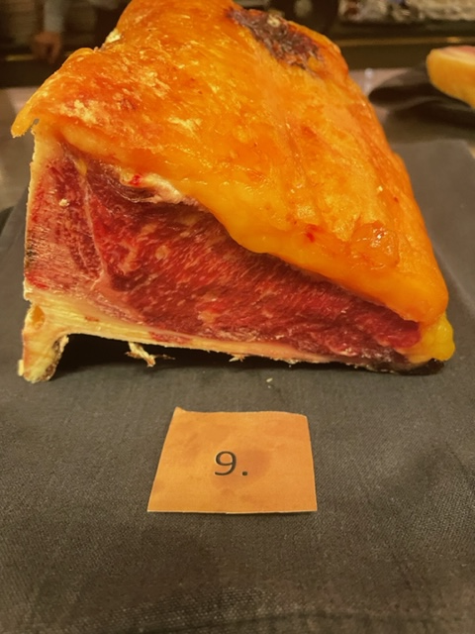

Nummer: | 9. |  |  |  | KOCKARNAS KOMMENTARER:
Producent: | Sunnanheds Fjällkor |  |  |  | Utseende i rå form:
Plats: | Sunnanhed Dalarna |  |  |  | Välmarmorerad kött med knall gulorangefett med svagt syrlig doft
Ras: | Fjällko |  |  |  | Fin nätt storlek på råvaran med fint ljusrött kött
Levnadsätt: | Bete 4 mån, hage/åker/skog/tallskog/ |  |  |  | Ser ut som hög ålder med torr fin kappa, samt hängning.
Ålder: | 168 mån, 14 år |  |  |  | Mörhet:
Kön: | Ko |  |  |  | Medelmör. Mer hängning?
Slakteri: | Ickholmen/Siljans Chark |  |  |  | Väldigt mör
Slaktdatum: | 2022 09 29 |  |  |  | Saftighet:
Slaktvikt: | 252,9 kg |  |  |  | Initialt saftig, med god munkänsla med lite torrt avslut.
Formklass: | O |  |  |  | Josig med fina fibrer
Fettklass: | 5 |  |  |  | Smak:
Nedkylning: |  |  |  |  | Doft av rostade skyben, nötigt, örtigt,
Hängning hel/halv: | En vecka |  |  |  | Smakar rostade skyben, hö, gräs, äng, skogsmylla, mineralig eftersmak
Nedskärning detalj: | 2022 10 06 |  |  |  | Smörigt fett med rund smak, grädde, smör, lätt syra
Hängmörning: | 2022 10 28, 6°C 69% |  |  |  | Smakar djup skog, viss järninghet.
Förpackning | Slaktarpapper |  |  |  | Ovanlig bit, jag tänker gammal mjölkko.
Levererat: | 2022 10 28

Antal kockar: | 20

Råvara 9
 | UTSEENDE | MÖRHET | SAFTIGHET | SMAK
Kock 1 | 6 | 5 | 5 | 6
Kock2 | 8.5 | 7 | 8 | 8
Kock 3 | 8 | 7 | 7.5 | 8
Kock 4 | 7.5 | 7 | 7 | 8
Kock 5 | 7.5 | 5.5 | 5.5 | 6.5
Kock 6 | 8 | 8.5 | 8 | 8.5
Kock 7 | 7.5 | 5.5 | 8 | 7
Kock 8 | 6 | 6 | 6 | 7
Kock 9 | 9 | 8 | 9 | 9
Kock 10 | 8 | 9 | 8 | 8
Kock 11 | 8.5 | 7 | 8 | 8
Kock 12 | 8.5 | 7 | 8 | 7.5
Kock 13 | 7.5 | 7 | 7 | 6
Kock 14 | 5.5 | 6 | 6 | 5.5
Kock 15 | 9 | 5 | 7 | 7
Kock 16 | 7.5 | 7 | 7 | 7
Kock 17 | 7 | 5 | 6 | 5
Kock 18 | 7 | 4.5 | 6 | 5
Kock 19 | 8.5 | 8.5 | 8.5 | 8.5
Kock 20 | 8.5 | 7 | 6.5 | 7
Kockar | UTSEENDE | MÖRHET | SAFTIGHET | SMAK | Potential
 | Skala 1-10 | Skala 1 - 10 | Skala 1-10 | Skala 1 - 10 | 35-50 poäng = Exceptionell råvara
 | x 1 | x 1 |  | x 2 | 30-34 = Utmärkt råvarukvalité
 |  |  |  |  | 25-29 = Hög råvarukvalité
 |  |  |  |  | 20-24 = Standard råvara
Kock 1 | 6 | 5 | 5 | 6
Kock2 | 8.5 | 7 | 8 | 8
Kock 3 | 8 | 7 | 7.5 | 8
Kock 4 | 7.5 | 7 | 7 | 8
Kock 5 | 7.5 | 5.5 | 5.5 | 6.5
Kock 6 | 8 | 8.5 | 8 | 8.5
Kock 7 | 7.5 | 5.5 | 8 | 7
Kock 8 | 6 | 6 | 6 | 7
Kock 9 | 9 | 8 | 9 | 9
Kock 10 | 8 | 9 | 8 | 8
Kock 11 | 8.5 | 7 | 8 | 8
Kock 12 | 8.5 | 7 | 8 | 7.5
Kock 13 | 7.5 | 7 | 7 | 6
Kock 14 | 5.5 | 6 | 6 | 5.5
Kock 15 | 9 | 5 | 7 | 7
Kock 16 | 7.5 | 7 | 7 | 7
Kock 17 | 7 | 5 | 6 | 5
Kock 18 | 7 | 4.5 | 6 | 5
Kock 19 | 8.5 | 8.5 | 8.5 | 8.5
Kock 20 | 8.5 | 7 | 6.5 | 7
summa | 153.5 | 132.5 | 142 | 285 | 35.65
potential | 7.68 | 6.63 | 7.10 | 14.25 | 35.7

10
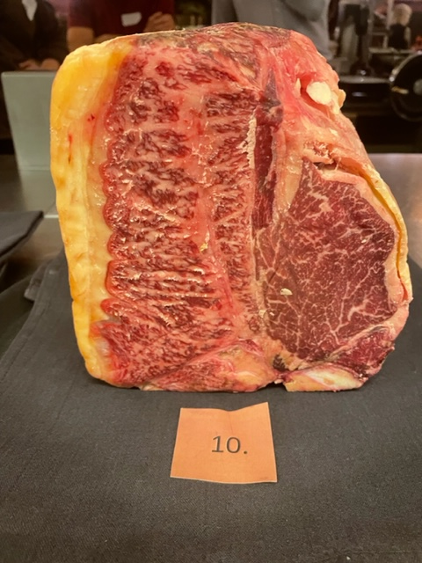

Nummer: | 10. |  |  | KOCKARNAS KOMMENTARER:
Producent: | Lindås Gård |  |  | Utseende i rå form:
Plats: | Böckersboda, Lyrestad |  |  | T-Bone utseende med hög marmoreringsgrad, rosa röd köttfärg, svag syrlig doft
Ras: | Wagyu |  |  | Fast och fin med ett guldgult fett,
Levnadsätt: | Hagmark vid Göta Kanal & stall |  |  | Topp! Lite grovt styckad, saknar fett och sidan.
Ålder: | 3 år 2,5 mån |  |  | Mörhet:
Kön: | Stut |  |  | Mycket mör. Möraste.
Slakteri: | Ekbackens slakteri |  |  | Supermör som smör.
Slaktdatum: | 2022 10 13 |  |  | Saftighet:
Slaktvikt: |  |  |  | Mycket saftig med god munkänsla, Fina fibrer.
Formklass: |  |  |  | Väldigt lätt textur med hög saftighet
Fettklass: |  |  |  | Smak:
Nedkylning: |  |  |  | Smak av syrad grädde, champinjoner, sesamfrön, mäktig smak.
Hängning hel/halv: |  |  |  | Bra smak med kort djup, lite endimensionellt
Nedskärning detalj: |  |  |  | Smör, smör, smör. Grädde, stall,
Hängmörning: |  |  |  | Undrar vad mer hängning skulle kunna ge eller är det den lätta Wagyu?
Förpackning |  |  |  | Väldigt balanserad, perfekt hängd!
Levererat:

Antal kockar: | 20

Råvara 10
 | UTSEENDE | MÖRHET | SAFTIGHET | SMAK
Kock 1 | 8.5 | 8 | 8 | 8.5
Kock 2 | 9 | 10 | 6 | 7
Kock 3 | 8.5 | 8.5 | 8.5 | 8.5
Kock 4 | 9.5 | 10 | 10 | 10
Kock 5 | 10 | 9.5 | 9.5 | 8
Kock 6 | 9.5 | 10 | 8.5 | 9
Kock 7 | 9 | 10 | 8.5 | 7.5
Kock 8 | 8 | 9 | 9 | 9
Kock 9 | 9 | 10 | 10 | 9
Kock 10 | 9 | 9 | 9 | 5
Kock 11 | 8 | 9 | 8 | 8
Kock 12 | 9 | 10 | 8 | 8
Kock 13 | 8.5 | 9 | 9 | 8.5
Kock 14 | 7.5 | 7.5 | 7 | 7.5
Kock 15 | 9 | 9.5 | 9 | 9.5
Kock 16 | 9.5 | 10 | 10 | 8
Kock 17 | 9 | 9 | 7 | 9
Kock 18 | 8 | 9.5 | 9.5 | 9.5
Kock 19 | 9 | 10 | 10 | 8.5
Kock 20 | 9.5 | 10 | 9.5 | 9.5
Kockar | UTSEENDE | MÖRHET | SAFTIGHET | SMAK | Potential
 | Skala 1-10 | Skala 1 - 10 | Skala 1-10 | Skala 1 - 10 | 35-50 poäng = Exceptionell råvara
 | x 1 | x 1 |  | x 2 | 30-34 = Utmärkt råvarukvalité
 |  |  |  |  | 25-29 = Hög råvarukvalité
 |  |  |  |  | 20-24 = Standard råvara
Kock 1 | 8.5 | 8 | 8 | 8.5
Kock 2 | 9 | 10 | 6 | 7
Kock 3 | 8.5 | 8.5 | 8.5 | 8.5
Kock 4 | 9.5 | 10 | 10 | 10
Kock 5 | 10 | 9.5 | 9.5 | 8
Kock 6 | 9.5 | 10 | 8.5 | 9
Kock 7 | 9 | 10 | 8.5 | 7.5
Kock 8 | 8 | 9 | 9 | 9
Kock 9 | 9 | 10 | 10 | 9
Kock 10 | 9 | 9 | 9 | 5
Kock 11 | 8 | 9 | 8 | 8
Kock 12 | 9 | 10 | 8 | 8
Kock 13 | 8.5 | 9 | 9 | 8.5
Kock 14 | 7.5 | 7.5 | 7 | 7.5
Kock 15 | 9 | 9.5 | 9 | 9.5
Kock 16 | 9.5 | 10 | 10 | 8
Kock 17 | 9 | 9 | 7 | 9
Kock 18 | 8 | 9.5 | 9.5 | 9.5
Kock 19 | 9 | 10 | 10 | 8.5
Kock 20 | 9.5 | 10 | 9.5 | 9.5
summa | 177 | 187.5 | 174 | 335 | 43.68
potential | 8.85 | 9.38 | 8.70 | 16.75 | 43.7

11
Nummer: | 11. |  |  | KOCKARNAS KOMMENTARER:
Producent: | Limetransit |  |  | Utseende i rå form:
Plats: | Gissebo gård, Åtvidaberg |  |  | Mörkt röd med viss marmorering, tunn fettkappa.
Ras: | Jersey |  |  | Fin storlek, lite fuktig, lite övermogen doft,
Levnadsätt: | Naturbete & vinterhall med hage |  |  | Ljusgul fettkappa, stallig doft toner av choklad frukt.
Ålder: | 3 år 2 mån |  |  | Mörhet:
Kön: | Stut |  |  | Fast hård mörhet.
Foder: | Gräs från naturbete & ensilage |  |  | Upplevs trådigt tuff.
Slakteri: | Glada Grisars Gårdsslakteri, Vimmerby |  |  | Saftighet:
Slaktdatum: | 2022 10 10 |  |  | Saftigt homogent kött.
Slaktvikt: | 210 kg |  |  | Trevlig saftighet med lite trådig textur.
Formklass: | O |  |  | Smak:
Fettklass: |  |  |  | Mättad doft av brynt smör, mineraler, väl syrlig smak.
Nedkylning: |  |  |  | Örtig, gräsig, djup smak, lätt nötighet
Hängning hel/halv: |  |  |  | Fettet är kraftig grönmögelsmak. Fettet är lite översmak på.
Nedskärning detalj:
Hängmörning:
Förpackning
Levererat: | 2022 10 30

Antal kockar: | 20

Råvara 11
 | UTSEENDE | MÖRHET | SAFTIGHET | SMAK
Kock 1 | 5 | 4 | 5 | 5
Kock 2 | 7 | 5 | 5 | 8
Kock 3 | 8 | 6.5 | 6 | 6.5
Kock 4 | 1 | 4.5 | 4 | 4
Kock 5 | 7 | 6.5 | 7.5 | 7
Kock 6 | 5 | 7 | 6.5 | 6
Kock 7 | 5.5 | 6 | 6 | 6.5
Kock 8 | 7 | 6 | 6 | 6
Kock 9 | 8 | 5 | 5 | 7
Kock 10 | 7 | 7 | 8 | 7
Kock 11 | 7 | 6 | 7 | 7.5
Kock 12 | 7 | 6.5 | 7.5 | 8
Kock 13 | 7 | 6 | 4 | 5
Kock 14 | 5.5 | 6 | 6 | 6
Kock 15 | 5 | 6 | 6 | 4
Kock 16 | 6 | 5.5 | 6 | 3
Kock 17 | 7 | 4 | 6 | 6.5
Kock 18 | 7.5 | 6 | 5 | 6.5
Kock 19 | 7 | 4 | 4 | 6
Kock 20 | 6.5 | 7 | 7 | 6.5
Kockar | UTSEENDE | MÖRHET | SAFTIGHET | SMAK | Potential
 | Skala 1-10 | Skala 1 - 10 | Skala 1-10 | Skala 1 - 10 | 35-50 poäng = Exceptionell råvara
 | x 1 | x 1 |  | x 2 | 30-34 = Utmärkt råvarukvalité
 |  |  |  |  | 25-29 = Hög råvarukvalité
 |  |  |  |  | 20-24 = Standard råvara
Kock 1 | 5 | 4 | 5 | 5
Kock 2 | 7 | 5 | 5 | 8
Kock 3 | 8 | 6.5 | 6 | 6.5
Kock 4 | 1 | 4.5 | 4 | 4
Kock 5 | 7 | 6.5 | 7.5 | 7
Kock 6 | 5 | 7 | 6.5 | 6
Kock 7 | 5.5 | 6 | 6 | 6.5
Kock 8 | 7 | 6 | 6 | 6
Kock 9 | 8 | 5 | 5 | 7
Kock 10 | 7 | 7 | 8 | 7
Kock 11 | 7 | 6 | 7 | 7.5
Kock 12 | 7 | 6.5 | 7.5 | 8
Kock 13 | 7 | 6 | 4 | 5
Kock 14 | 5.5 | 6 | 6 | 6
Kock 15 | 5 | 6 | 6 | 4
Kock 16 | 6 | 5.5 | 6 | 3
Kock 17 | 7 | 4 | 6 | 6.5
Kock 18 | 7.5 | 6 | 5 | 6.5
Kock 19 | 7 | 4 | 4 | 6
Kock 20 | 6.5 | 7 | 7 | 6.5
summa | 126 | 114.5 | 117.5 | 244 | 30.10
potential | 6.30 | 5.73 | 5.88 | 12.20 | 30.1

12
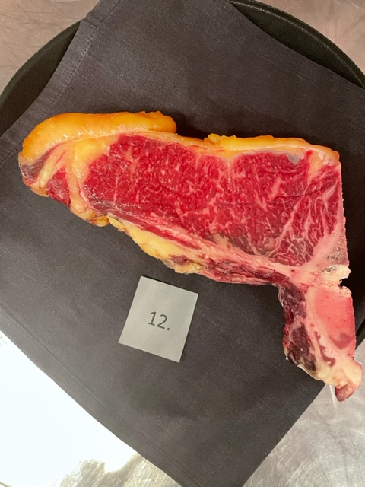

Nummer: | 12. |  |  | KOCKARNAS KOMMENTARER:
Producent: | Nordisk Wagyu |  |  | Utseende i rå form:
Plats: | Golvsta Uppland |  |  | Lite slarvigt styckad, medelfin marmorering, mjuk
Ras: | Wagyu |  |  | Fin klarröd färg med en oxiderad doft, talg och grädde
Levnadsätt: | Naturbete, hagmark |  |  | Fint insprängt fett, med orangegul kappa,
Ålder: | 5 år |  |  | Mörhet:
Kön: | Ko |  |  | Bra mörhet med motstånd
Foder: | Gräs |  |  | Mörheten drar ner.
Slakteri: | Lundsbol Slakteri |  |  | Saftighet:
Slaktdatum: | 2022 10 13 |  |  | Saftig inledning med lite torrhet.
Slaktvikt: | 380,4 kg |  |  | Trevlig textur på både kött/fett.
Formklass: | R |  |  | Smak:
Fettklass: | 4 |  |  | Fyllig smak med gräddsyrliga toner, smörighet.
Nedkylning: | 6°C, 77%, 10-15 min |  |  | Gott gräddigt, söt ton. Brynt rostade nötter.
Hängning hel/halv: | 4,2° 12-14 dagar |  |  | Smörig kappa med tobakstoner. Mejeritoner, syrlighet.
Nedskärning detalj:
Hängmörning: | 2,9°C, 75%, 14 dagar
Förpackning | Insatspåse med tejp
Levererat: | 2022 10 30

Antal kockar: | 20

Råvara 12
 | UTSEENDE | MÖRHET | SAFTIGHET | SMAK
Kock 1 | 5 | 6 | 6 | 6
Kock 2 | 9 | 8 | 8 | 10
Kock 3 | 7.5 | 6 | 6 | 6
Kock 4 | 5.5 | 4 | 3 | 4
Kock 5 | 7 | 5 | 5 | 6
Kock 6 | 7 | 6 | 6.5 | 7
Kock 7 | 8 | 7 | 8.5 | 7.5
Kock 8 | 8 | 7 | 7 | 7
Kock 9 | 9 | 8 | 9 | 10
Kock 10 | 7 | 4 | 5 | 4
Kock 11 | 8 | 6.5 | 7 | 8
Kock 12 | 9 | 9 | 9 | 8
Kock 13 | 8 | 6 | 6 | 6
Kock 14 | 6 | 6.5 | 6.5 | 6.5
Kock 15 | 6 | 6 | 5.5 | 6.5
Kock 16 | 7.5 | 7.5 | 7 | 7
Kock 17 | 7 | 4 | 6 | 6
Kock 18 | 6.5 | 6.5 | 6 | 7
Kock 19 | 7.5 | 6.5 | 6.5 | 7.5
Kock 20 | 8 | 7.5 | 8 | 8
Kockar | UTSEENDE | MÖRHET | SAFTIGHET | SMAK | Potential
 | Skala 1-10 | Skala 1 - 10 | Skala 1-10 | Skala 1 - 10 | 35-50 poäng = Exceptionell råvara
 | x 1 | x 1 |  | x 2 | 30-34 = Utmärkt råvarukvalité
 |  |  |  |  | 25-29 = Hög råvarukvalité
 |  |  |  |  | 20-24 = Standard råvara
Kock 1 | 5 | 6 | 6 | 6
Kock 2 | 9 | 8 | 8 | 10
Kock 3 | 7.5 | 6 | 6 | 6
Kock 4 | 5.5 | 4 | 3 | 4
Kock 5 | 7 | 5 | 5 | 6
Kock 6 | 7 | 6 | 6.5 | 7
Kock 7 | 8 | 7 | 8.5 | 7.5
Kock 8 | 8 | 7 | 7 | 7
Kock 9 | 9 | 8 | 9 | 10
Kock 10 | 7 | 4 | 5 | 4
Kock 11 | 8 | 6.5 | 7 | 8
Kock 12 | 9 | 9 | 9 | 8
Kock 13 | 8 | 6 | 6 | 6
Kock 14 | 6 | 6.5 | 6.5 | 6.5
Kock 15 | 6 | 6 | 5.5 | 6.5
Kock 16 | 7.5 | 7.5 | 7 | 7
Kock 17 | 7 | 4 | 6 | 6
Kock 18 | 6.5 | 6.5 | 6 | 7
Kock 19 | 7.5 | 6.5 | 6.5 | 7.5
Kock 20 | 8 | 7.5 | 8 | 8
summa | 146.5 | 127 | 131.5 | 276 | 34.05
potential | 7.33 | 6.35 | 6.58 | 13.80 | 34.1

13
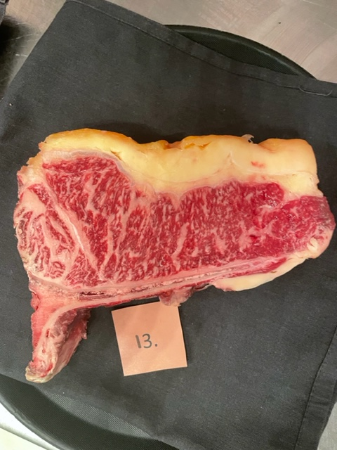

Nummer: | 13. |  |  | KOCKARNAS KOMMENTARER:
Producent: | Nordisk Wagyu |  |  | Utseende i rå form:
Plats: | Golvsta, Uppland |  |  | Hög marmoreringsgrad med en fin fettkappa och lätt fin syrlig doft.
Ras: | Wagyu |  |  | Fast klarrött kött med lätt ljusgult fett
Levnadsätt: | Naturbete, hagmark
Ålder: | 4 år |  |  | Mörhet:
Kön: | Stut |  |  | Mör med fasthet
Foder: | Gräs |  |  | Mörhet som är behaglig och smälter.
Slakteri: | Lundsbol Slakteri |  |  | Saftighet:
Slaktdatum: | 2022 10 13 |  |  | Relativt grova fibrer.
Slaktvikt: | 493 kg |  |  | Saftigheten är bra. Bra balans med ljuvlig textur.
Formklass: | R |  |  | Smak:
Fettklass: | 5- |  |  | Bra smak av gräddstuvad skogssvamp, kantareller
Nedkylning: | 6°C, 77%, 10-15 min |  |  | Doft av brynt smör med otroligt djup smak
Hängning hel/halv: | 4,2° 12-14 dagar |  |  | Grädde, smör, gräs, med lång eftersmak
Nedskärning detalj: |  |  |  | Låg elegant smak, drar åt Wagyu?
Hängmörning: | 2,9°C, 75%, 14 dagar |  |  | Viss syra i smaken med lätt järn.
Förpackning | Insatspåse med tejp |  |  | Lång fet, karamellig smak men ändå lätt eller funky.
Levererat: | 2022 10 30

Antal kockar: | 20

Råvara 13
 | UTSEENDE | MÖRHET | SAFTIGHET | SMAK
Kock 1 | 7 | 7 | 7 | 7.5
Kock 2 | 10 | 9 | 9 | 8
Kock 3 | 8.5 | 8 | 8.5 | 9
Kock 4 | 8 | 8 | 8.5 | 9
Kock 5 | 10 | 9.5 | 9.5 | 9
Kock 6 | 9.5 | 8.5 | 9 | 9.5
Kock 7 | 9.5 | 9 | 9 | 9
Kock 8 | 9 | 10 | 9 | 9
Kock 9 | 10 | 9 | 10 | 10
Kock 10 | 9 | 9 | 8 | 8
Kock 11 | 9 | 9 | 9 | 8.5
Kock 12 | 9.5 | 9 | 9 | 9
Kock 13 | 8.5 | 8 | 8.5 | 8.5
Kock 14 | 8 | 7.5 | 7.5 | 6.5
Kock 15 | 7 | 9 | 8 | 6.5
Kock 16 | 9 | 9.5 | 9.5 | 7
Kock 17 | 9 | 9 | 6 | 7
Kock 18 | 9 | 7.5 | 8 | 8.5
Kock 19 | 9 | 9 | 8 | 7.5
Kock 20 | 9 | 9 | 9 | 9
Kockar | UTSEENDE | MÖRHET | SAFTIGHET | SMAK | Potential
 | Skala 1-10 | Skala 1 - 10 | Skala 1-10 | Skala 1 - 10 | 35-50 poäng = Exceptionell råvara
 | x 1 | x 1 |  | x 2 | 30-34 = Utmärkt råvarukvalité
 |  |  |  |  | 25-29 = Hög råvarukvalité
 |  |  |  |  | 20-24 = Standard råvara
Kock 1 | 7 | 7 | 7 | 7.5
Kock 2 | 10 | 9 | 9 | 8
Kock 3 | 8.5 | 8 | 8.5 | 9
Kock 4 | 8 | 8 | 8.5 | 9
Kock 5 | 10 | 9.5 | 9.5 | 9
Kock 6 | 9.5 | 8.5 | 9 | 9.5
Kock 7 | 9.5 | 9 | 9 | 9
Kock 8 | 9 | 10 | 9 | 9
Kock 9 | 10 | 9 | 10 | 10
Kock 10 | 9 | 9 | 8 | 8
Kock 11 | 9 | 9 | 9 | 8.5
Kock 12 | 9.5 | 9 | 9 | 9
Kock 13 | 8.5 | 8 | 8.5 | 8.5
Kock 14 | 8 | 7.5 | 7.5 | 6.5
Kock 15 | 7 | 9 | 8 | 6.5
Kock 16 | 9 | 9.5 | 9.5 | 7
Kock 17 | 9 | 9 | 6 | 7
Kock 18 | 9 | 7.5 | 8 | 8.5
Kock 19 | 9 | 9 | 8 | 7.5
Kock 20 | 9 | 9 | 9 | 9
summa | 177.5 | 173.5 | 170 | 332 | 42.65
potential | 8.88 | 8.68 | 8.50 | 16.60 | 42.7

